Anexo 1
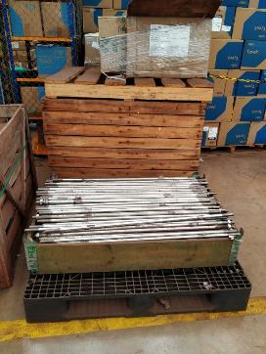
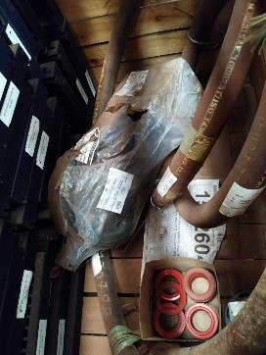
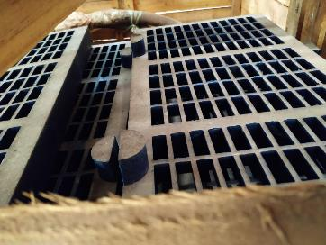
Anexo 1 do PRO-025313 - Formulário de Descarte Rev.01: 01/10/2019
Preenchimento solicitante
Preechimento armazém |  |  |  | Descrição do Processo: Potencial Inservível 36 Meses - Norma NFN-0015
Preenchimento CMD |  |  |  | Processo: | RGPI#45_09-02-2021

Centro | Material | Depósito | Descrição | UM | Fabricante | PN | Qte | PMM | Valor | Motivo | Analista | Aprovador | Diretoria | Gerência | Código Grupo de mercadorias | Descrição do grupo de mercadorias | PUC | Endereço do item | Campo de conferência para armazem | Campo de conferência para CMD (opcional) | Peso estimado em Kg | Valor estimado do sucateamento | Responsável CMD | CMD / Mina (selecionar a opção da lista) | Cidade / Estado (onde se encontra o lote fisicamente) | Nº lote
1058 | 15229718 | MRO1 | TIRANTE | PC | - | - | 427 | R$ 150,15 | R$ 64,114.05 | Norma NFN-0015 | Ademir Ferreira | Daniel Novaes | Ferrosos Norte |  | 31161627 | Conjunto de parafusos | R$ 122.03 | 0503022001 | 427 | 427 | 30 |  | Márcia Batista | Carajás | Parauapebas / PA | CKS-MRO-030-2021
1058 | 15277991 | MRO1 | TELA PENEIRA; FORMATO MALHA: RETANGULAR; | PC | CORFAL | PU-106.145 | 37 | R$ 180,52 | R$ 6,679.24 | Norma NFN-0015 | Ademir Ferreira | Daniel Novaes | Ferrosos Norte | Usina - peneiramento 2 | 20101622A | Peças e acessórios de peneiras | R$ 156.09 | 0505028021 | 37 | 37 | 100 |  | Márcia Batista | Carajás | Parauapebas / PA | CKS-MRO-030-2021
1058 | 15363195 | MRO1 | RETENTOR SILIC 48MM 72MM | PC | VEDABRAS; VOLKSWAGEN | 28635 R2 SI; 2115013171 | 30 | R$ 33,99 | R$ 1,019.70 | Norma NFN-0015 | Ademir Ferreira | Daniel Novaes | Ferrosos Norte |  | 31180000 | Juntas e vedações | R$ 30.00 | 0402004041 | 30 | 30 | 10 |  | Márcia Batista | Carajás | Parauapebas / PA | CKS-MRO-030-2021
1058 | 15393021 | MRO1 | VALVULA BORBOLETA FIG 542 8POL NIAGARA | PC | NIAGARA | FIG 542 8POL | 1 | R$ 1.208,56 | R$ 1,208.56 | Norma NFN-0015 | Ademir Ferreira | Daniel Novaes | Ferrosos Norte |  | 40141660A | Válvulas | R$ 4,914.84 | 0506038002 | 1 | 1 | 10 |  | Márcia Batista | Carajás | Parauapebas / PA | CKS-MRO-030-2021
1058 | 15437058 | MRO1 | ACOPL FLEX | PC | AMANDA; EMD; GE | 5010319; .; . | 3 | R$ 211,58 | R$ 634.74 | Norma NFN-0015 | Ademir Ferreira | Daniel Novaes | Ferrosos Norte |  | 26111508 | Transmissores de força mecânica | R$ 7,349.46 | 0402001021 | 3 | 3 | 10 |  | Márcia Batista | Carajás | Parauapebas / PA | CKS-MRO-030-2021
1058 | 15519200 | MRO1 | MANGUEIRA MONTADA NAO METALICA - 5173079 | PC | KOMATSU | 51730798 | 2 | R$ 186,74 | R$ 373.48 | Norma NFN-0015 | Ademir Ferreira | Daniel Novaes | Ferrosos Norte |  | 40142000 | Mangueiras | R$ 582.91 | 0502016041 | 2 | 2 | 15 |  | Márcia Batista | Carajás | Parauapebas / PA | CKS-MRO-030-2021

